Skewb 4-step
r R r R | r R r R' | r R r b | r R r b' | r R r B | r R r B' | r R r' R | r R r' R' | r R r' b | r R r' b' | r R r' B | r R r' B' | r R b r | r R b r' | r R b R | r R b R' | r R b B | r R b B' | r R b' r | r R b' r' | r R b' R | r R b' R' | r R b' B | r R b' B' | r R B r | r R B r' | r R B R | r R B R' | r R B b | r R B b' | r R B' r | r R B' r' | r R B' R | r R B' R' | r R B' b | r R B' b'
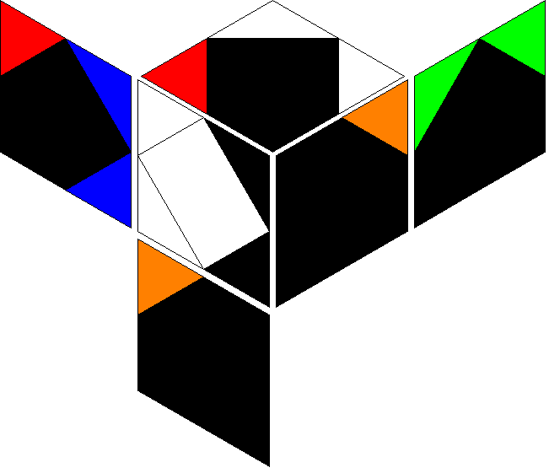 | 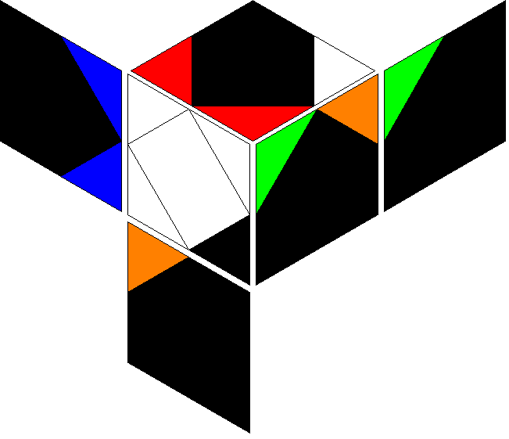 | 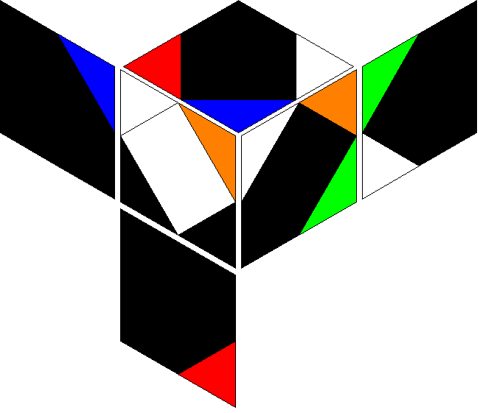 | 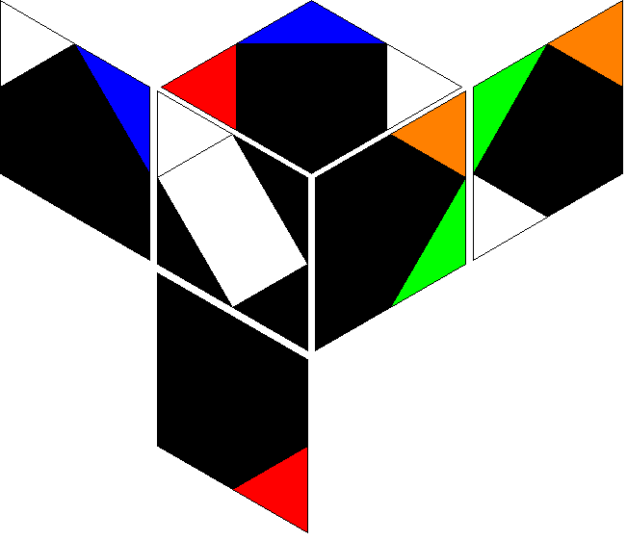 | 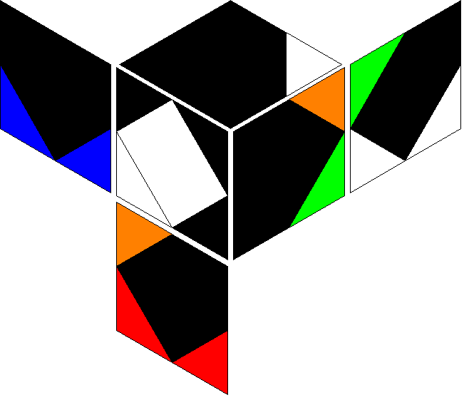 | 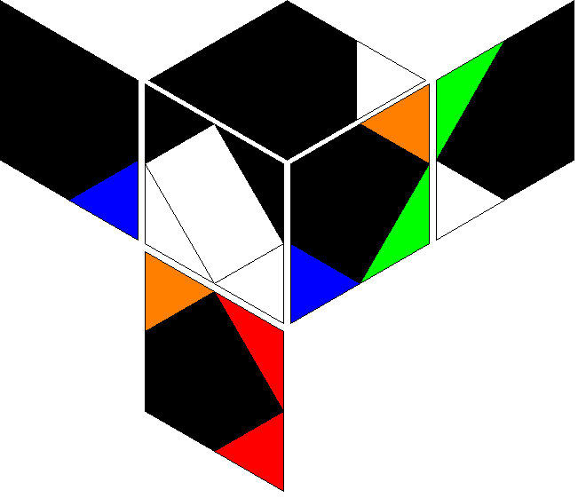 | 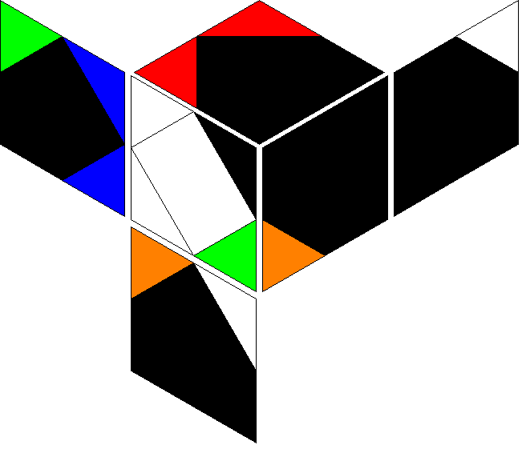 | 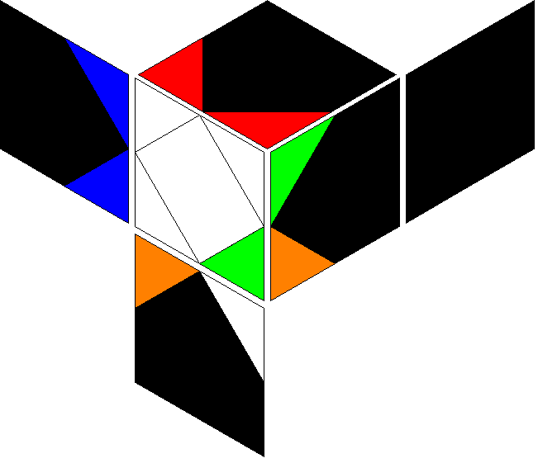 | 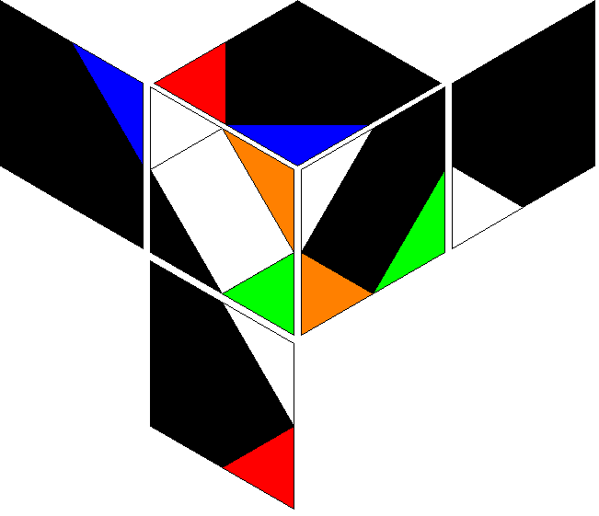 | 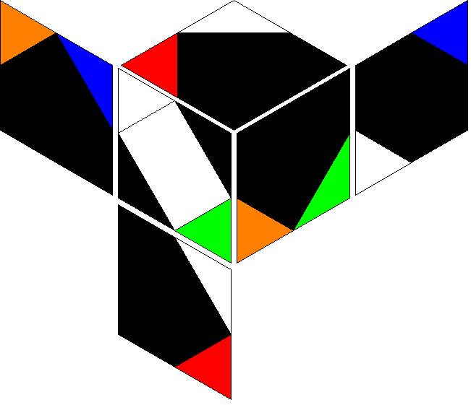 | 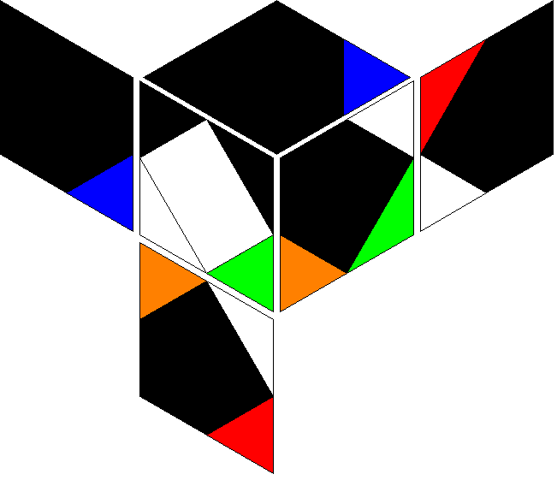 | 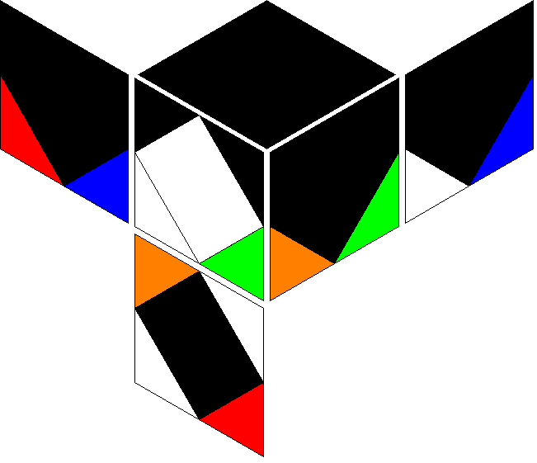 | 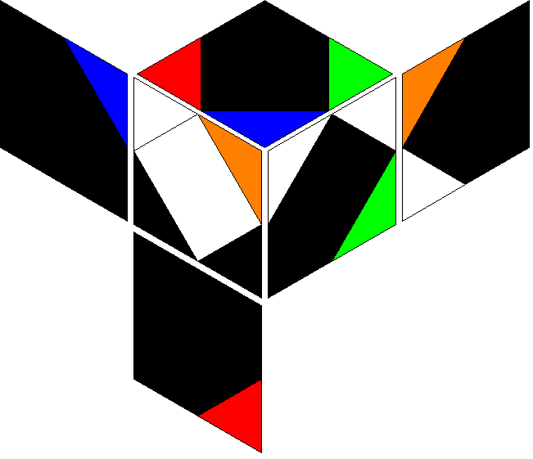 |  | 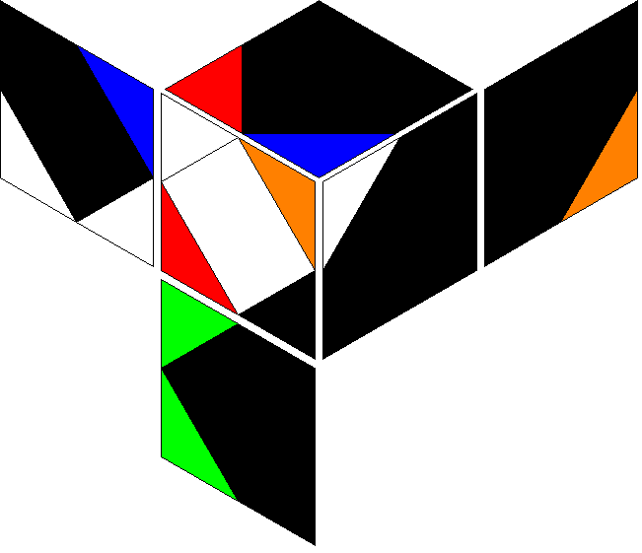 | 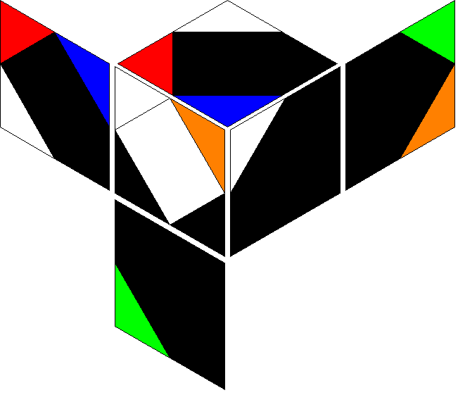 | 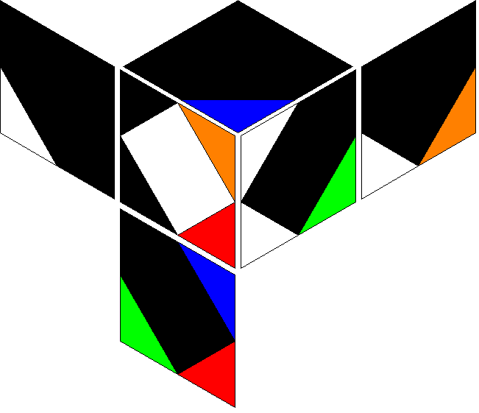 | 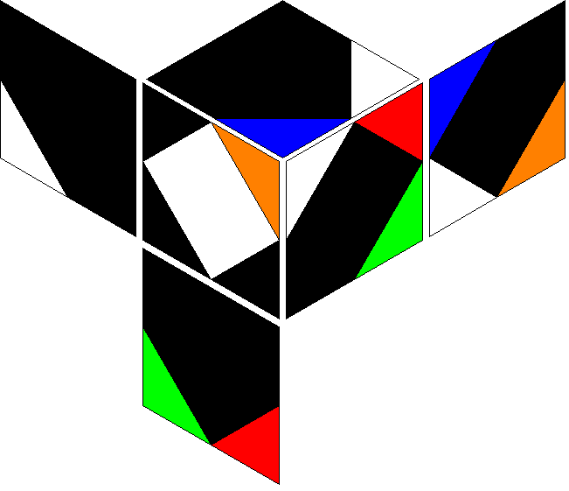 | 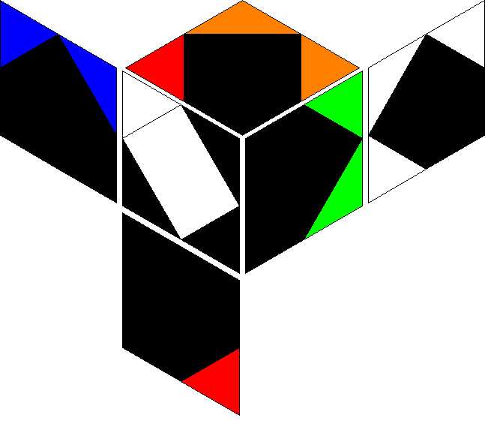 | 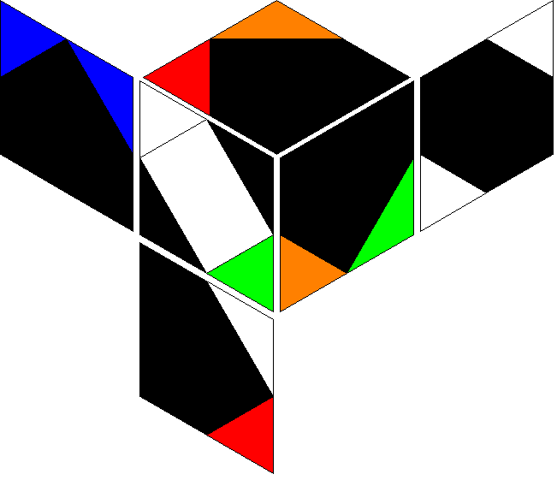 | 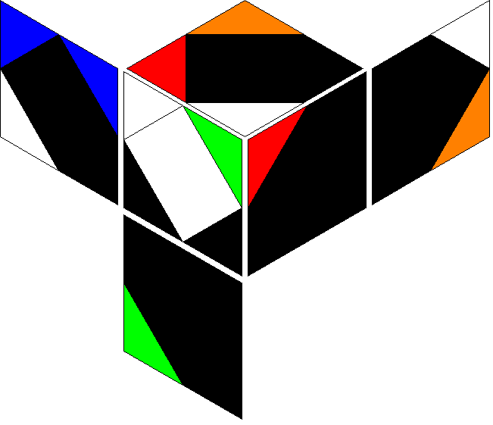 | 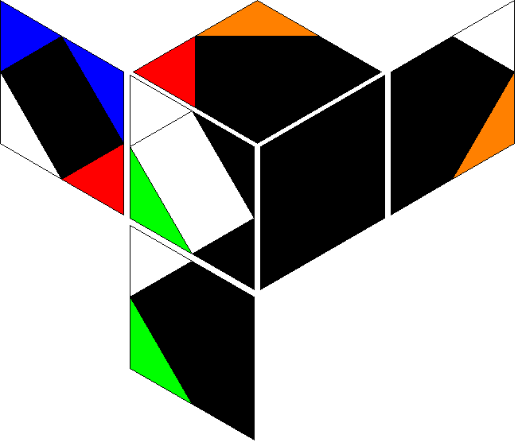 | 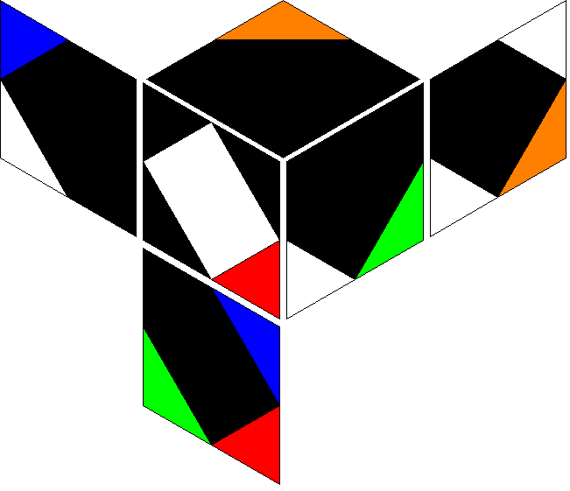 | 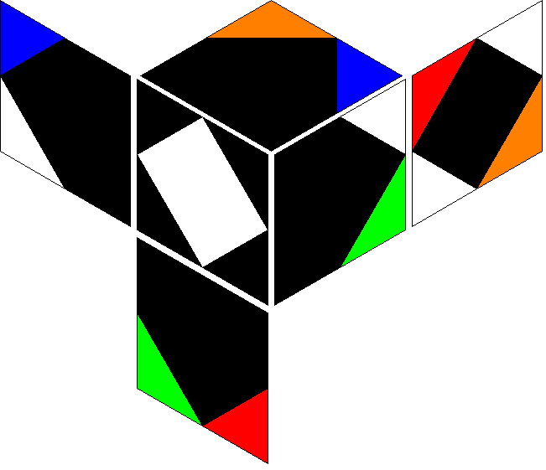 | 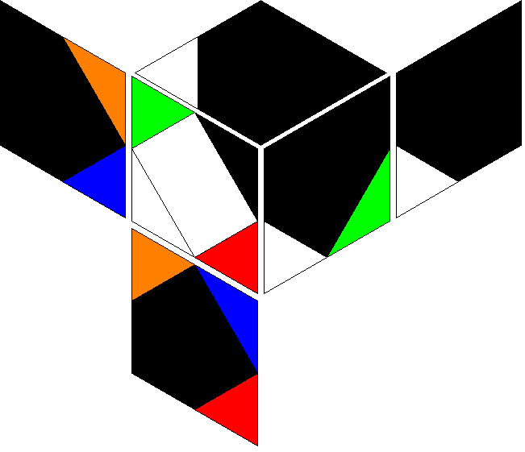 | 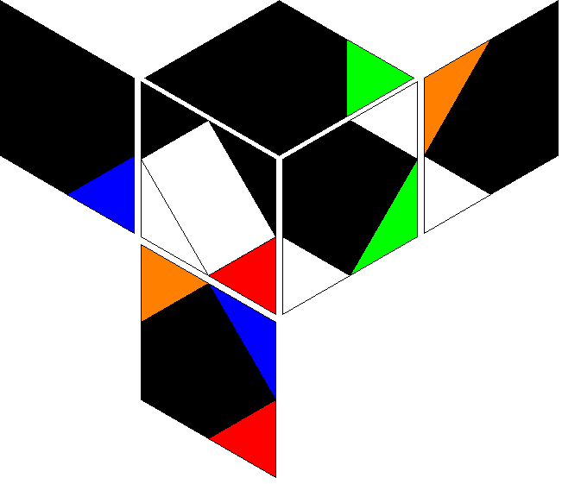 | 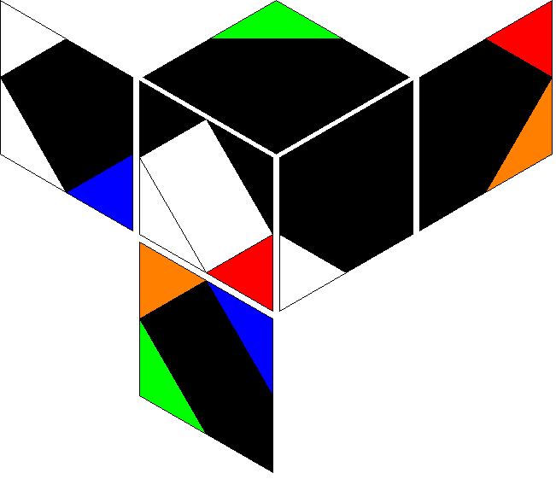 | 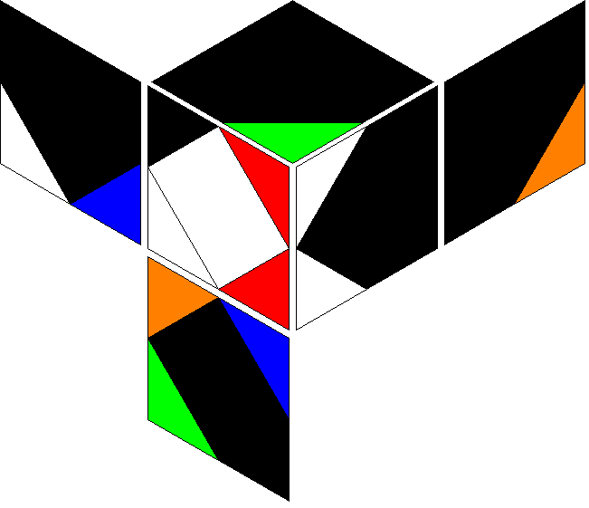 | 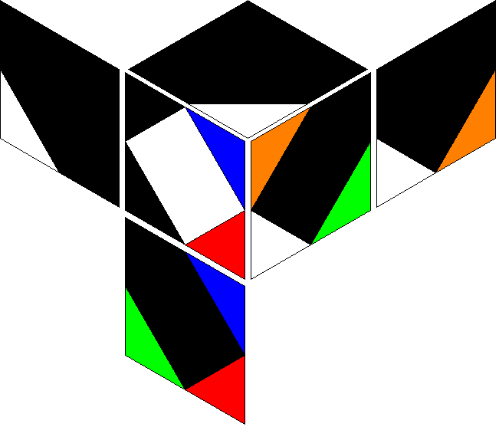 |  | 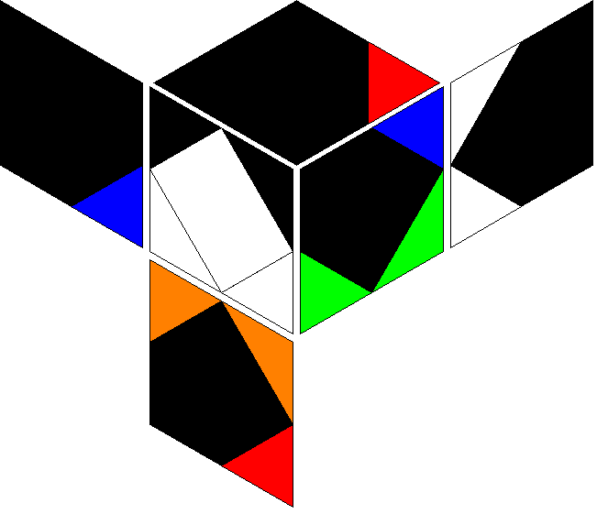 | 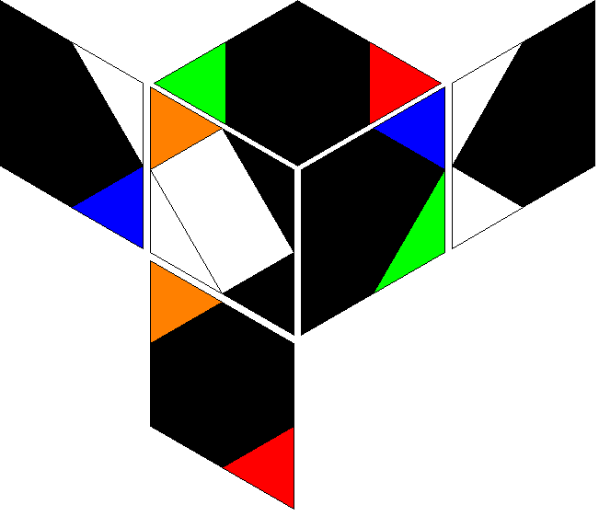 | 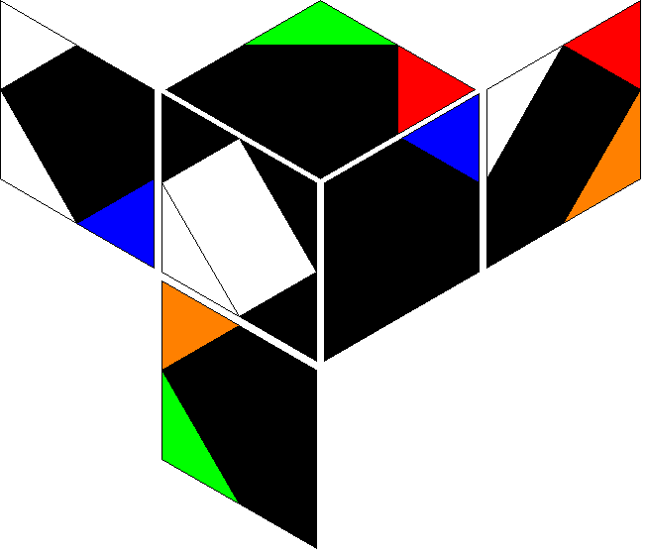 | 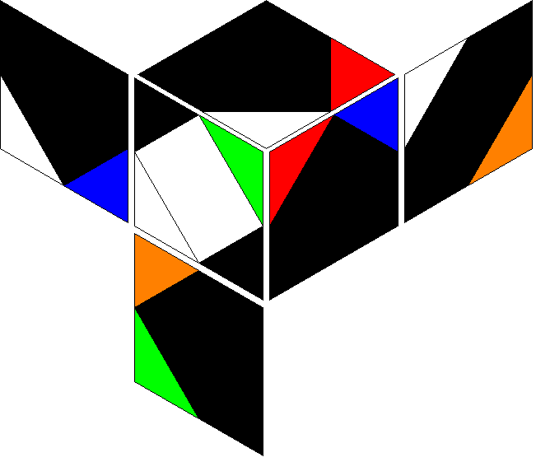 | 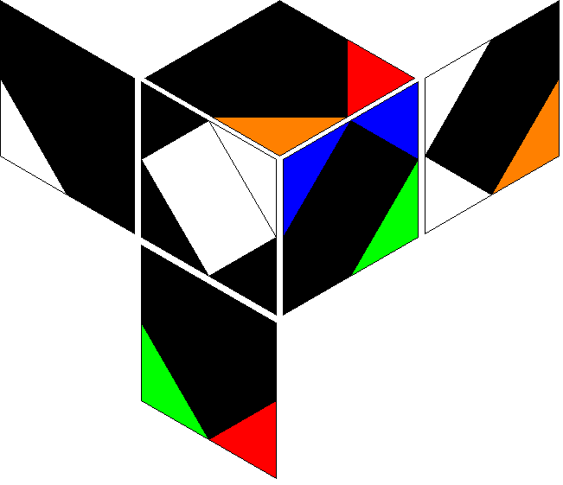 | 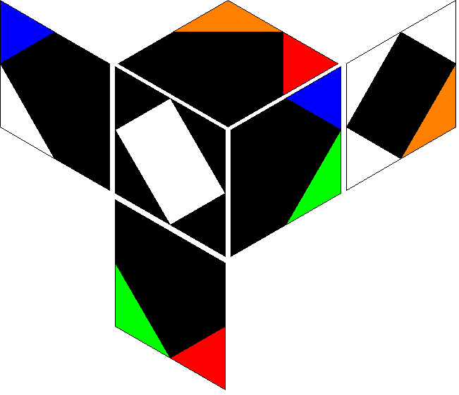
r R' r R | r R' r R' | r R' r b | r R' r b' | r R' r B | r R' r B' | r R' r' R | r R' r' R' | r R' r' b | r R' r' b' | r R' r' B | r R' r' B' | r R' b r | r R' b r' | r R' b R | r R' b R' | r R' b B | r R' b B' | r R' b' r | r R' b' r' | r R' b' R | r R' b' R' | r R' b' B | r R' b' B' | r R' B r | r R' B r' | r R' B R | r R' B R' | r R' B b | r R' B b' | r R' B' r | r R' B' r' | r R' B' R | r R' B' R' | r R' B' b | r R' B' b'
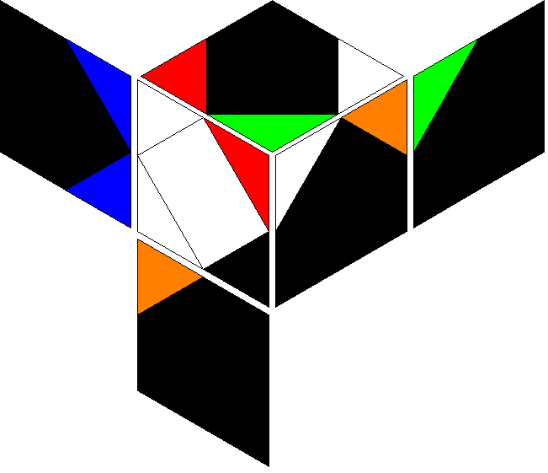 | 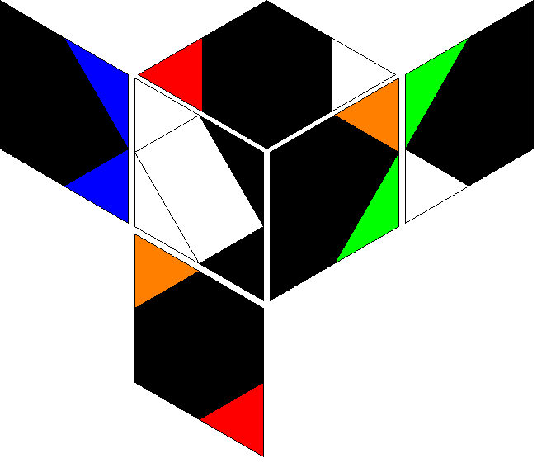 | 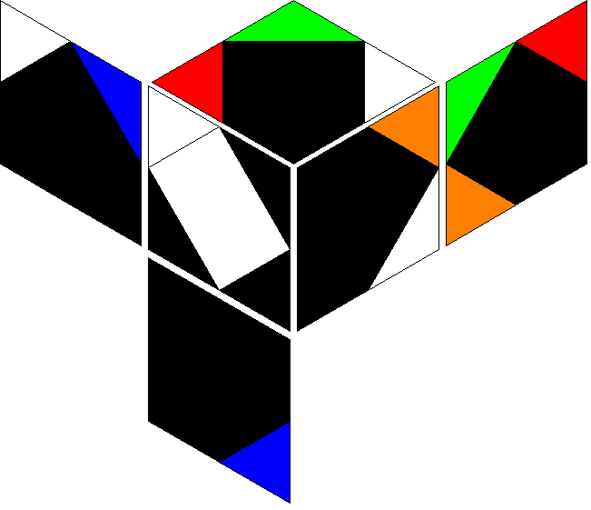 | 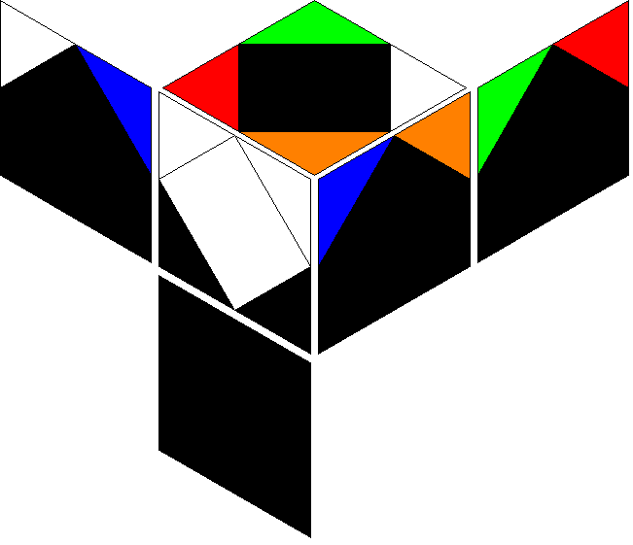 | 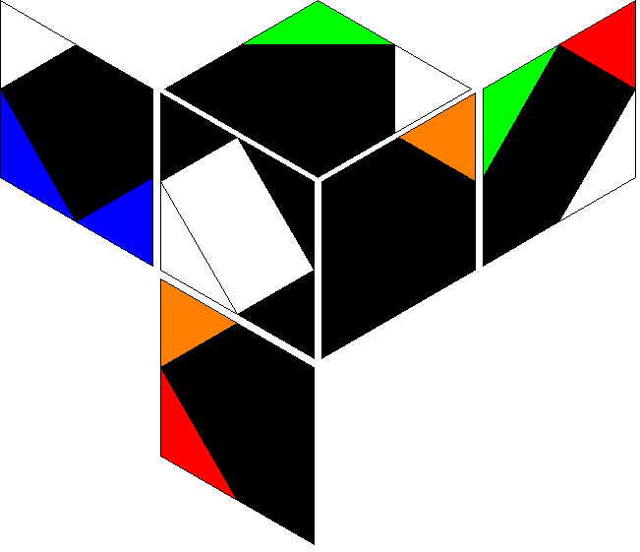 | 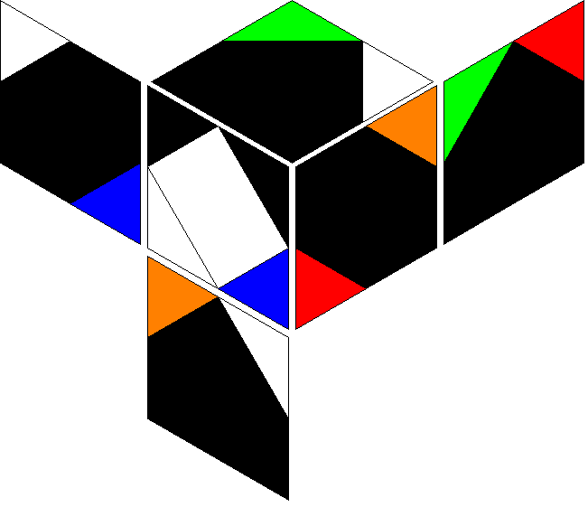 | 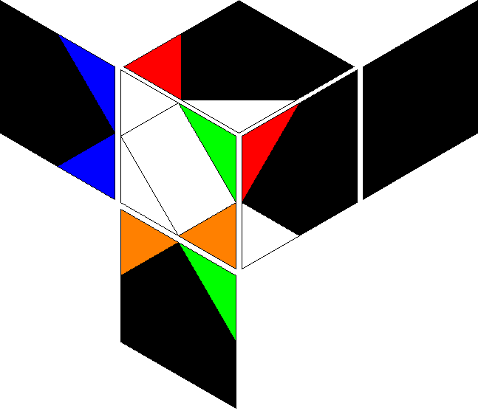 | 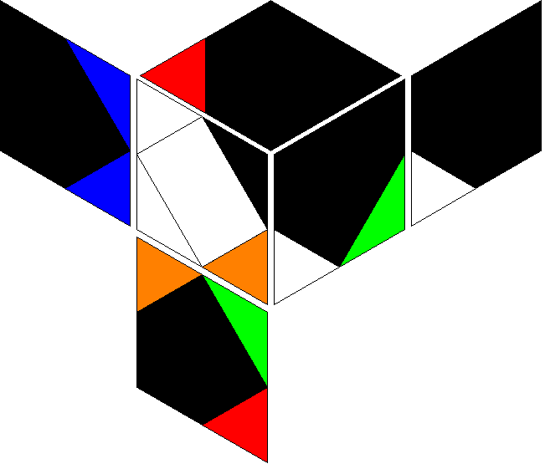 | 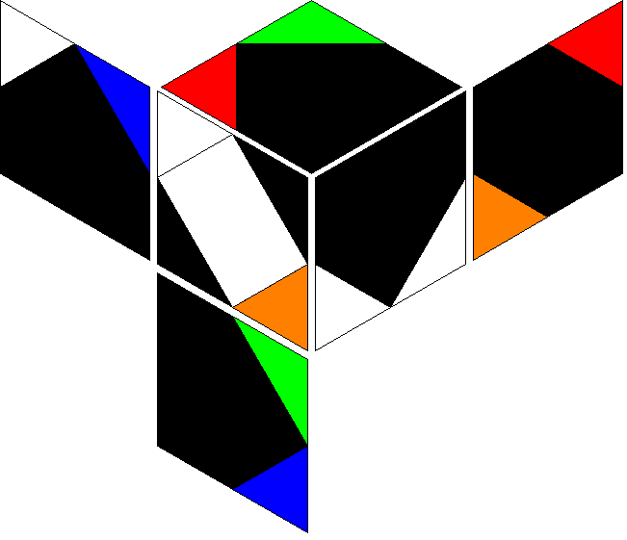 | 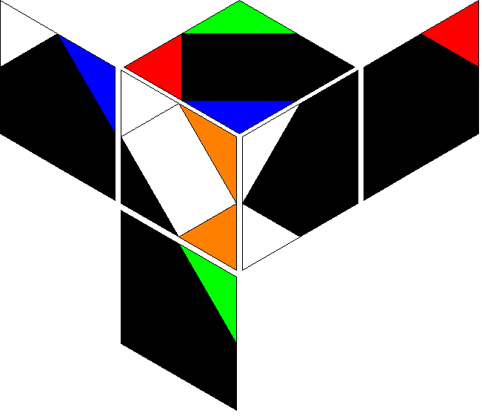 | 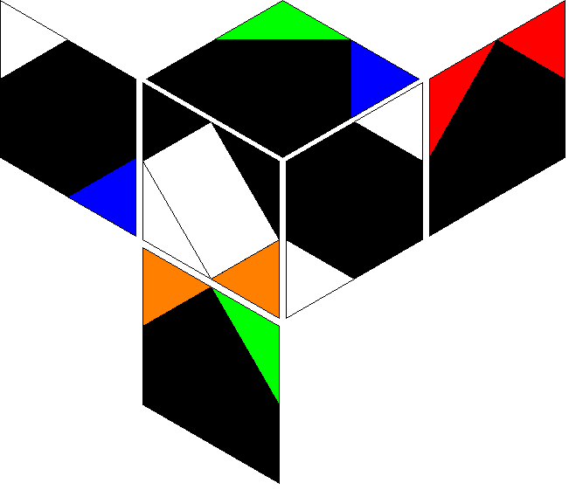 | 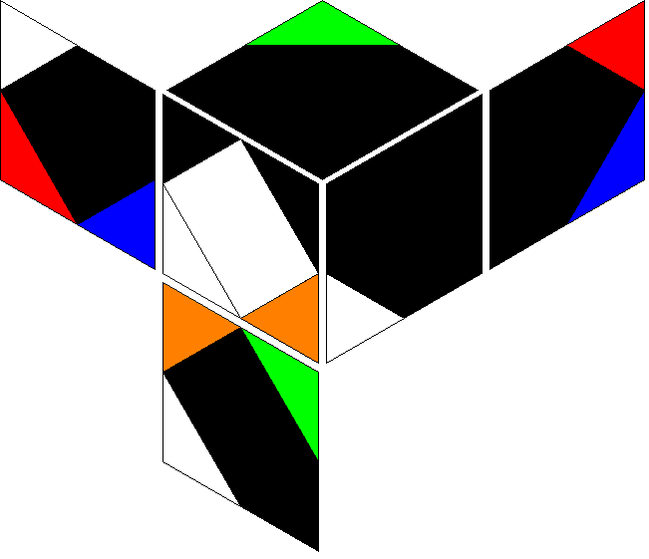 | 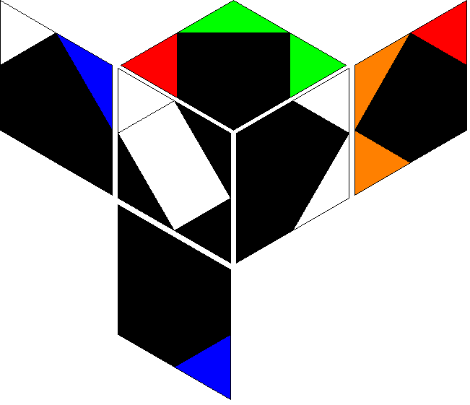 |  | 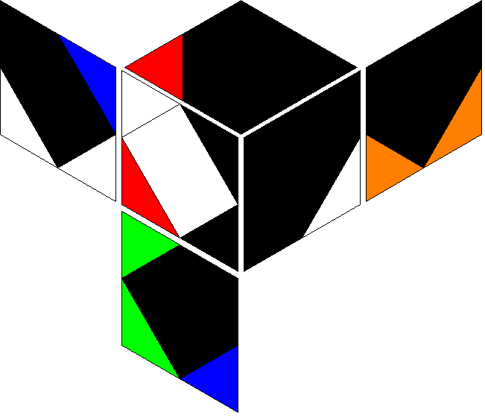 | 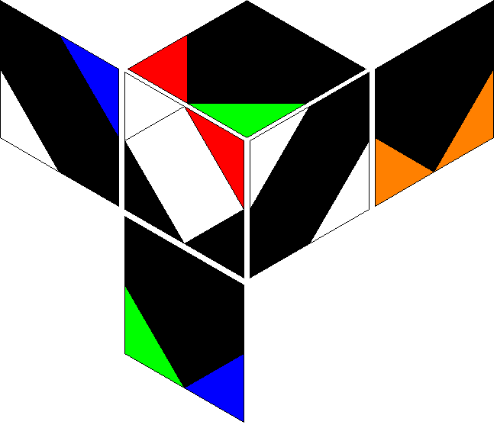 | 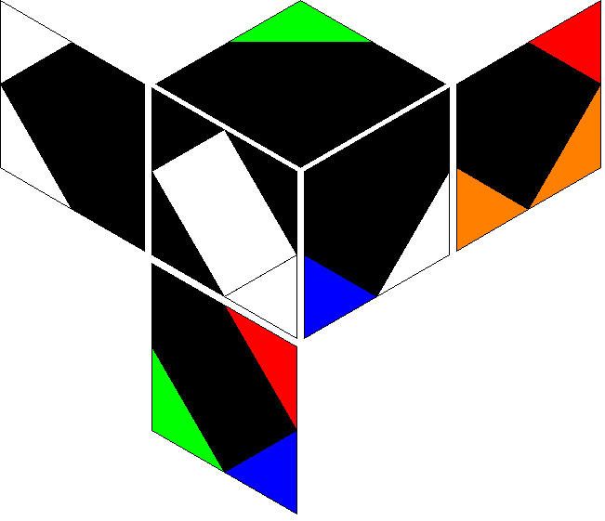 |  |  |  |  |  |  |  |  |  |  |  |  |  |  |  |  |  |  | 
r b r R | r b r R' | r b r b | r b r b' | r b r B | r b r B' | r b r' R | r b r' R' | r b r' b | r b r' b' | r b r' B | r b r' B' | r b R r | r b R r' | r b R b | r b R b' | r b R B | r b R B' | r b R' r | r b R' r' | r b R' b | r b R' b' | r b R' B | r b R' B' | r b B r | r b B r' | r b B R | r b B R' | r b B b | r b B b' | r b B' r | r b B' r' | r b B' R | r b B' R' | r b B' b | r b B' b'
 |  |  |  |  |  |  |  |  |  |  |  |  |  |  |  |  |  |  |  |  |  |  |  |  |  |  |  |  |  |  |  |  |  |  | 
r b' r R | r b' r R' | r b' r b | r b' r b' | r b' r B | r b' r B' | r b' r' R | r b' r' R' | r b' r' b | r b' r' b' | r b' r' B | r b' r' B' | r b' R r | r b' R r' | r b' R b | r b' R b' | r b' R B | r b' R B' | r b' R' r | r b' R' r' | r b' R' b | r b' R' b' | r b' R' B | r b' R' B' | r b' B r | r b' B r' | r b' B R | r b' B R' | r b' B b | r b' B b' | r b' B' r | r b' B' r' | r b' B' R | r b' B' R' | r b' B' b | r b' B' b'
 |  |  |  |  |  |  |  |  |  |  |  |  |  |  |  |  |  |  |  |  |  |  |  |  |  |  |  |  |  |  |  |  |  |  | 
r B r R | r B r R' | r B r b | r B r b' | r B r B | r B r B' | r B r' R | r B r' R' | r B r' b | r B r' b' | r B r' B | r B r' B' | r B R r | r B R r' | r B R b | r B R b' | r B R B | r B R B' | r B R' r | r B R' r' | r B R' b | r B R' b' | r B R' B | r B R' B' | r B b r | r B b r' | r B b R | r B b R' | r B b B | r B b B' | r B b' r | r B b' r' | r B b' R | r B b' R' | r B b' B | r B b' B'
 |  |  |  |  |  |  |  |  |  |  |  |  |  |  |  |  |  |  |  |  |  |  |  |  |  |  |  |  |  |  |  |  |  |  | 
r B' r R | r B' r R' | r B' r b | r B' r b' | r B' r B | r B' r B' | r B' r' R | r B' r' R' | r B' r' b | r B' r' b' | r B' r' B | r B' r' B' | r B' R r | r B' R r' | r B' R b | r B' R b' | r B' R B | r B' R B' | r B' R' r | r B' R' r' | r B' R' b | r B' R' b' | r B' R' B | r B' R' B' | r B' b r | r B' b r' | r B' b R | r B' b R' | r B' b B | r B' b B' | r B' b' r | r B' b' r' | r B' b' R | r B' b' R' | r B' b' B | r B' b' B'
 |  |  |  |  |  |  |  |  |  |  |  |  |  |  |  |  |  |  |  |  |  |  |  |  |  |  |  |  |  |  |  |  |  |  | 
r' R r R | r' R r R' | r' R r b | r' R r b' | r' R r B | r' R r B' | r' R r' R | r' R r' R' | r' R r' b | r' R r' b' | r' R r' B | r' R r' B' | r' R b r | r' R b r' | r' R b R | r' R b R' | r' R b B | r' R b B' | r' R b' r | r' R b' r' | r' R b' R | r' R b' R' | r' R b' B | r' R b' B' | r' R B r | r' R B r' | r' R B R | r' R B R' | r' R B b | r' R B b' | r' R B' r | r' R B' r' | r' R B' R | r' R B' R' | r' R B' b | r' R B' b'
 |  |  |  |  |  |  |  |  |  |  |  |  |  |  |  |  |  |  |  |  |  |  |  |  |  |  |  |  |  |  |  |  |  |  | 
r' R' r R | r' R' r R' | r' R' r b | r' R' r b' | r' R' r B | r' R' r B' | r' R' r' R | r' R' r' R' | r' R' r' b | r' R' r' b' | r' R' r' B | r' R' r' B' | r' R' b r | r' R' b r' | r' R' b R | r' R' b R' | r' R' b B | r' R' b B' | r' R' b' r | r' R' b' r' | r' R' b' R | r' R' b' R' | r' R' b' B | r' R' b' B' | r' R' B r | r' R' B r' | r' R' B R | r' R' B R' | r' R' B b | r' R' B b' | r' R' B' r | r' R' B' r' | r' R' B' R | r' R' B' R' | r' R' B' b | r' R' B' b'
 |  |  |  |  |  |  |  |  |  |  |  |  |  |  |  |  |  |  |  |  |  |  |  |  |  |  |  |  |  |  |  |  |  |  | 
r' b r R | r' b r R' | r' b r b | r' b r b' | r' b r B | r' b r B' | r' b r' R | r' b r' R' | r' b r' b | r' b r' b' | r' b r' B | r' b r' B' | r' b R r | r' b R r' | r' b R b | r' b R b' | r' b R B | r' b R B' | r' b R' r | r' b R' r' | r' b R' b | r' b R' b' | r' b R' B | r' b R' B' | r' b B r | r' b B r' | r' b B R | r' b B R' | r' b B b | r' b B b' | r' b B' r | r' b B' r' | r' b B' R | r' b B' R' | r' b B' b | r' b B' b'
 |  |  |  |  |  |  |  |  |  |  |  |  |  |  |  |  |  |  |  |  |  |  |  |  |  |  |  |  |  |  |  |  |  |  | 
r' b' r R | r' b' r R' | r' b' r b | r' b' r b' | r' b' r B | r' b' r B' | r' b' r' R | r' b' r' R' | r' b' r' b | r' b' r' b' | r' b' r' B | r' b' r' B' | r' b' R r | r' b' R r' | r' b' R b | r' b' R b' | r' b' R B | r' b' R B' | r' b' R' r | r' b' R' r' | r' b' R' b | r' b' R' b' | r' b' R' B | r' b' R' B' | r' b' B r | r' b' B r' | r' b' B R | r' b' B R' | r' b' B b | r' b' B b' | r' b' B' r | r' b' B' r' | r' b' B' R | r' b' B' R' | r' b' B' b | r' b' B' b'
 |  |  |  |  |  |  |  |  |  |  |  |  |  |  |  |  |  |  |  |  |  |  |  |  |  |  |  |  |  |  |  |  |  |  | 
r' B r R | r' B r R' | r' B r b | r' B r b' | r' B r B | r' B r B' | r' B r' R | r' B r' R' | r' B r' b | r' B r' b' | r' B r' B | r' B r' B' | r' B R r | r' B R r' | r' B R b | r' B R b' | r' B R B | r' B R B' | r' B R' r | r' B R' r' | r' B R' b | r' B R' b' | r' B R' B | r' B R' B' | r' B b r | r' B b r' | r' B b R | r' B b R' | r' B b B | r' B b B' | r' B b' r | r' B b' r' | r' B b' R | r' B b' R' | r' B b' B | r' B b' B'
 |  |  |  |  |  |  |  |  |  |  |  |  |  |  |  |  |  |  |  |  |  |  |  |  |  |  |  |  |  |  |  |  |  |  | 
r' B' r R | r' B' r R' | r' B' r b | r' B' r b' | r' B' r B | r' B' r B' | r' B' r' R | r' B' r' R' | r' B' r' b | r' B' r' b' | r' B' r' B | r' B' r' B' | r' B' R r | r' B' R r' | r' B' R b | r' B' R b' | r' B' R B | r' B' R B' | r' B' R' r | r' B' R' r' | r' B' R' b | r' B' R' b' | r' B' R' B | r' B' R' B' | r' B' b r | r' B' b r' | r' B' b R | r' B' b R' | r' B' b B | r' B' b B' | r' B' b' r | r' B' b' r' | r' B' b' R | r' B' b' R' | r' B' b' B | r' B' b' B'
 |  |  |  |  |  |  |  |  |  |  |  |  |  |  |  |  |  |  |  |  |  |  |  |  |  |  |  |  |  |  |  |  |  |  | 

